상품제안서
쿨타올 여름 수건 홍보 응원 스포츠타올 20x90[칼라인쇄무료] | 상품코드: F28122

 |  |  |  |  |  |  | 02-412-0044 | www.easy1.co.kr
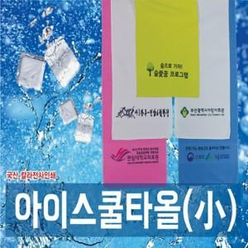

【상세/제작정보】 | 기본수량 미만 인쇄시 비용 추가. 포장 별도 문의 -플라스틱 케이스 350원 -원통 케이스 350원 -슬라이드파우치 500원

【인쇄/포장옵션】 | 스티커, 풀칼라 / OPP(비닐)

【공급단가】 | 수량 | 100~ | 300~ | 500~ | 1,000~ | 3,000~
*VAT별도 | 단가 | 1,920원 | 1,880원 | 1,840원 | 1,800원 | 1,760원

【상품 URL】 | https://dev.easy1.co.kr:443/src/goods_detail.php?gdno=28122

